2. Box Plots e Análise Exploratória
BOX PLOTS – ANÁLISE EXPLORATÓRIA DE DADOS

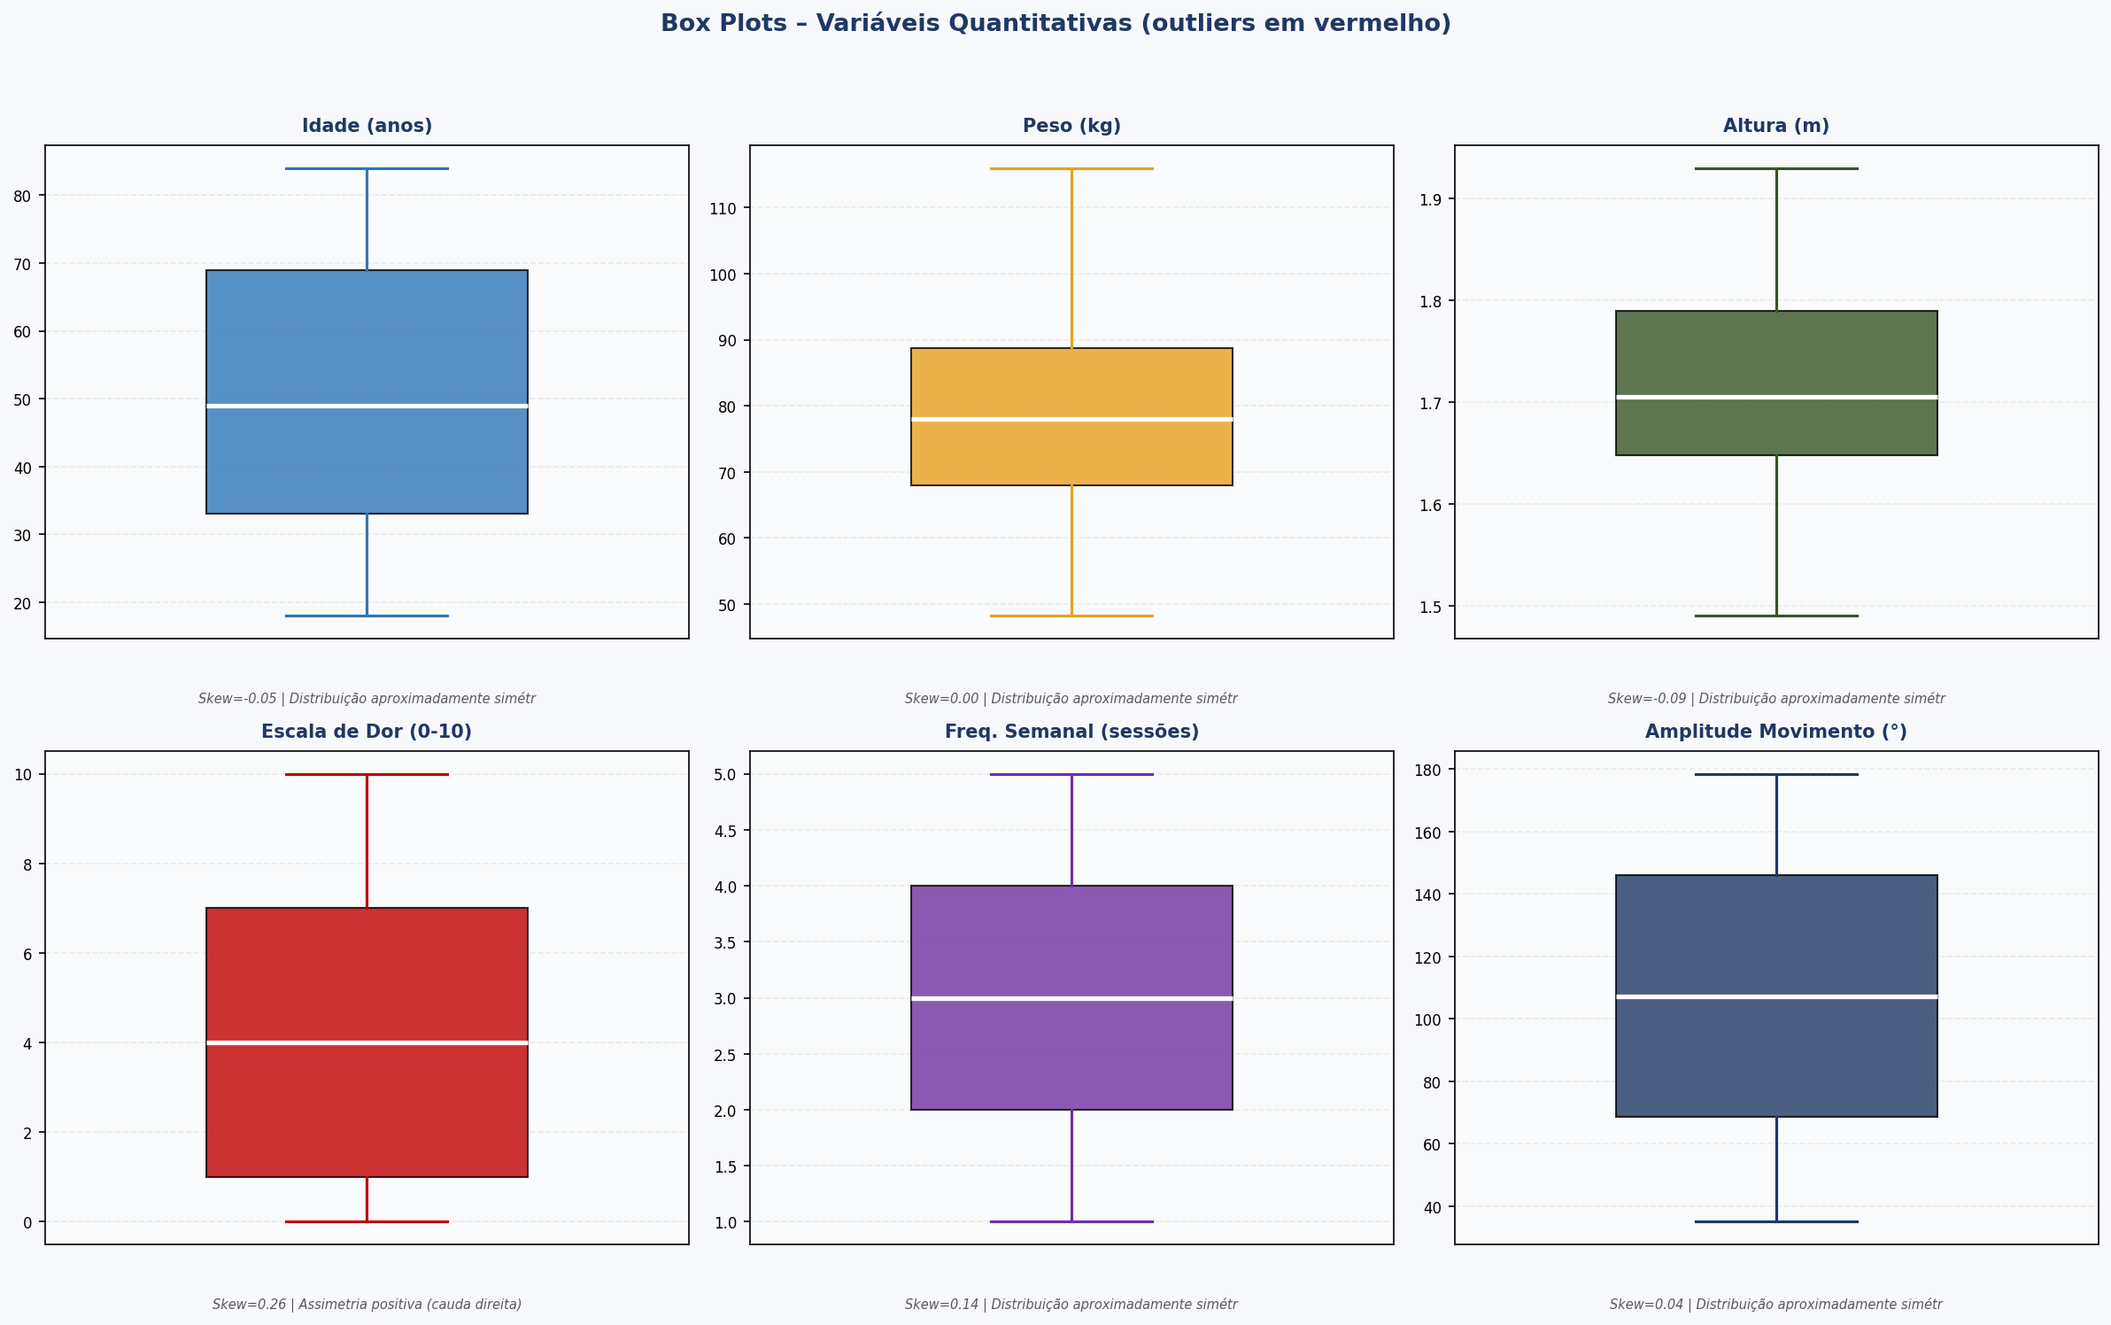

ANÁLISE EXPLORATÓRIA – ESTATÍSTICAS SEM OUTLIERS
Variável | n | Média | Mediana | DP | Mín | Máx | Skewness | Concentração | Outliers
Idade (anos) | 100 | 49.93 | 49 | 20.5 | 18 | 84 | -0.052 | Distribuição simétrica | Nenhum
Peso (kg) | 100 | 78.16 | 78 | 14.22 | 48.2 | 116 | 0.001 | Distribuição simétrica | Nenhum
Altura (m) | 100 | 1.71 | 1.7 | 0.1 | 1.49 | 1.93 | -0.085 | Distribuição simétrica | Nenhum
Escala de Dor (0-10) | 100 | 4.43 | 4 | 3.34 | 0 | 10 | 0.261 | Concentração nos menores valores | Nenhum
Freq. Semanal (sessões) | 100 | 2.9 | 3 | 1.44 | 1 | 5 | 0.137 | Distribuição simétrica | Nenhum
Amplitude Movimento (°) | 100 | 106.37 | 107.3 | 42.65 | 35 | 178.5 | 0.037 | Distribuição simétrica | Nenhum

3. Probabilidades
ANÁLISE DE PROBABILIDADES – EVENTOS CLÍNICOS RELEVANTES
Evento | Total | Favoráveis | P (decimal) | P (%) | Interpretação
Freq. Semanal > 3 sessões | 100 | 36 | 0.3600 | 36.0% | △ Probabilidade moderada
Freq. Semanal > 4 sessões | 100 | 20 | 0.2000 | 20.0% | △ Probabilidade moderada
Escala de Dor > 5 | 100 | 35 | 0.3500 | 35.0% | △ Probabilidade moderada
Escala de Dor > 7 | 100 | 24 | 0.2400 | 24.0% | △ Probabilidade moderada
Amplitude < 60° | 100 | 20 | 0.2000 | 20.0% | △ Probabilidade moderada
Peso > 95 kg | 100 | 10 | 0.1000 | 10.0% | ✓ Probabilidade baixa
Idade > 70 anos | 100 | 23 | 0.2300 | 23.0% | △ Probabilidade moderada
Altura < 1.60 m | 100 | 13 | 0.1300 | 13.0% | ✓ Probabilidade baixa

GRÁFICO DE PROBABILIDADES POR EVENTO
Evento | Probabilidade (%)
Freq. Semanal > 3 sessões | 36
Freq. Semanal > 4 sessões | 20
Escala de Dor > 5 | 35
Escala de Dor > 7 | 24
Amplitude < 60° | 20
Peso > 95 kg | 10
Idade > 70 anos | 23
Altura < 1.60 m | 13

Probabilidade por Evento (%)

